Ficha de producto
 | Solicitud Revisión Estructura Programática
 | Código |  | Proceso |  |  | Fecha Versión | Versión
 | FO-FP-02 |  | Formulación Presupuestaria |  |  | 2025-04-24 | 7

I - Institución

I.I - Completar los datos requeridos sobre la institución:

Capítulo |  |  |  | Indique el Capítulo

Subcapítulo |  |  |  | Indique el Subcapítulo

Unidad |  |  |  | Ingrese la Unidad Ejecutora

II - Registro de Productos En caso de modificar varios productos, favor copiar esta hoja de excel y completarla según corresponda. Solo requiere completar los campos que serán modificados.

Código Producto
 | Actual |  |  |  | Propuesto

Nombre producto

Eje | 0 |  |  |  | 0

Objetivo General | 0 |  |  |  | 0

Objetivo Específico

Descripción Producto

Población Objetivo

Orden de Prioridad

Beneficiario

 | Indicador

Indicador

Método De Cálculo

Tipo de Meta

Medio verificación

Periodicidad de la medición

Período base

Valor Producción Base

Limitaciones y supuestos

 | Indicador 1

Indicador 1

Método De Cálculo

Tipo de Meta

Medio verificación

Periodicidad de la medición

Período base

Valor Producción Base

Limitaciones y supuestos

 | Indicador 2

Indicador 2

Método De Cálculo

Tipo de Meta

Medio verificación

Periodicidad de la medición

Período base

Valor Producción Base

Limitaciones y supuestos

III - Observaciones

Comentarios

IV - Aprobación

IV.I - Institución
Representante Administrativo Financiero
 |  | Firma |  |  |  | Fecha
Representante Planificiación y Desarrollo
 |  | Firma |  |  |  | Fecha

IV.II - Departamento perteneciente a la Dirección de Servicios (DIGEPRES)
Director (a) / Encargado (a)
 |  | Firma |  |  |  | Fecha
IV.III - Dirección de Calidad y Evaluación de la Gestión Presupuestaria (DIGEPRES)
Director (a) / Encargado (a)
 |  | Firma |  |  |  | Fecha

Matriz PPI
 | Formulario para definición de creación de Programa Presupuestario

 | Código | Proceso |  | Fecha de versión |  | Versión
 | FO-FP-02 | Formulación Presupuestaria |  | 4/24/2025 |  | 7

I - Institución

I.I - Completar los datos requeridos de la institución

 | Código | Denominación
Capítulo |  | Indique el Capítulo
Subcapítulo |  | Indique el Subcapítulo
Unidad Ejecutora |  | Ingrese la Unidad Ejecutora

II. Fase de diagnóstico

II.I Levantamiento de información

Documentos Necesarios
- Plan Estratégico Institucional |  | - Marco Legal
- Reglamento de Organización y Funciones |  | - Organigrama Funcional y Jerárquico
- Manual de Funciones

II.II Aspectos de interés misional

Elementos para la identificación de Aspectos de Interés
Misión

Objetivos Estratégicos

Funciones

Aspectos de Interés
NO. | Mandato de la institución |  |  | Atributos
1

2

3

4

5

6

Aspecto de Interés seleccionado para desarrollar el Programa:

II.III Caracterización de Aspecto de Interés Seleccionado

Recaudación de Atributos
Matriz de definición y Caracterización de Aspecto de Interés Seleccionado
Concepto |  | Característica del Aspecto de Interés |  |  |  | Fuente
¿En qué consiste el aspecto de Interés?
¿Quién/es se afectan?
¿Cuáles son las implicaciones para el desarrollo?
¿Cómo se miden los atributos del aspecto de interés?
¿Cuál es la magnitud a nivel mundial?
¿Cuál es la magnitud en la región?
¿Cuál es la magnitud en el país?

II.IIII Análisis de Problemas y Causa del Aspecto de Interés seleccionado

Árbol de Problemas

 |  |  |  | Aspecto de Interés |  | Problema
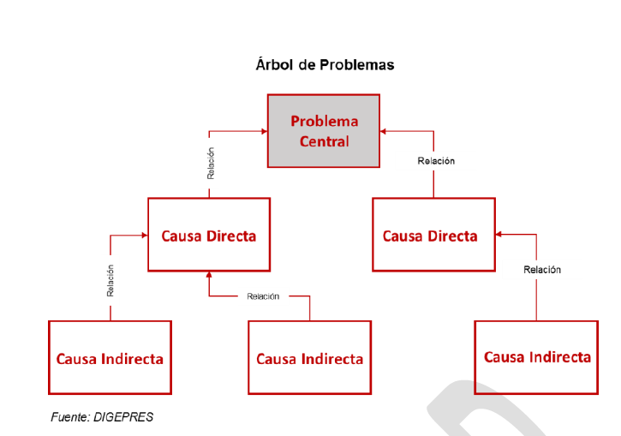

Árbol de Objetivos
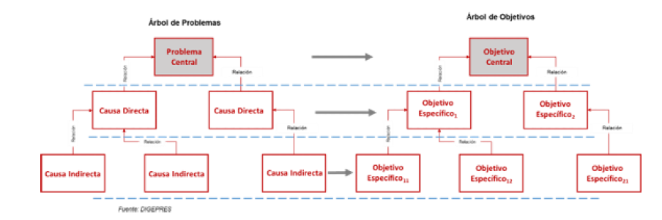

III. Vinculación con los Resultados de la Planificación

Vinculación con la Política del Plan Nacional Plurianual de Sector Público

Vinculación con el Resultado Esperado del Plan Nacional Plurianual de Sector Público

IV. Formulación de Productos

Los Productos institucionales son el conjunto de acciones orientadas a la mejora de los atributos de un Aspecto de Interés en particular.

Quién |  | Qué | Cómo |  | Producto
Beneficiario del producto |  | Servicio a prestar | Medida de estandarización |  | Enunciado del producto

V. Matriz de Marco Lógico

Es la manera estructurada y analítica de presentar la informacnion sobre los objetivos, productos y actividades del programa.

Matriz de Marco Lógico
Objetivos |  | Indicadores | Medios de verificación |  | Supuestos

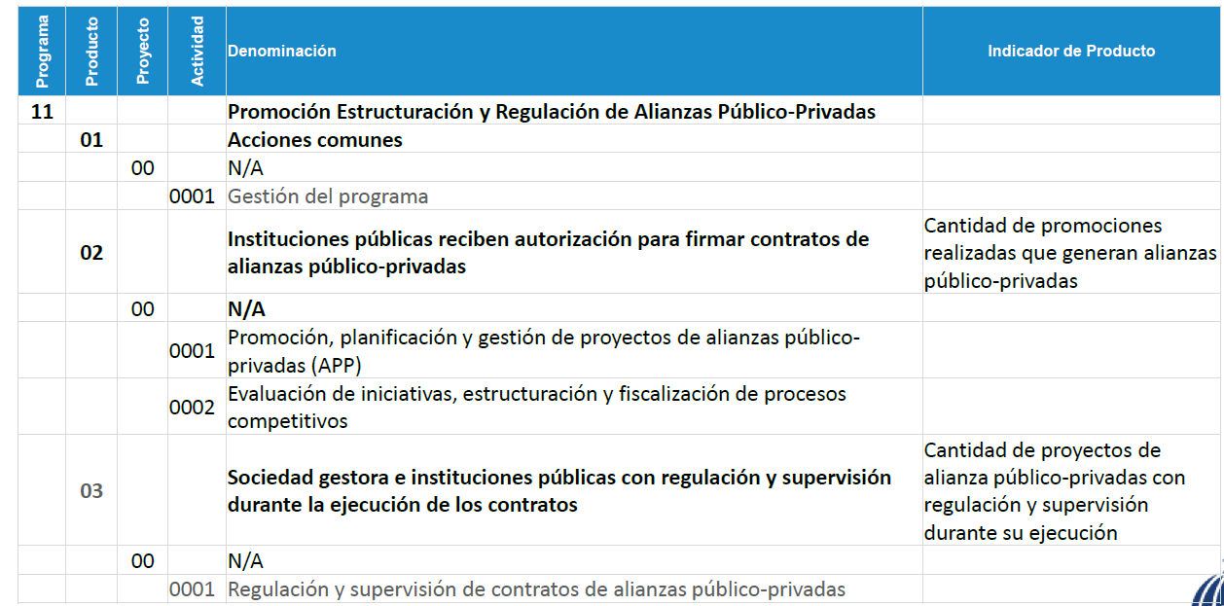
VI. Definición de Prorama en la Estructura Programática
Ejemplo:

